상품제안서
세도나 퍼펙트니들3색(독일잉크/스위스팁) | 상품코드: S27985

 |  |  |  |  |  |  | 02-713-8555 | www.synergygift.co.kr
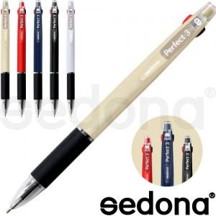

【상세/제작정보】 | <p><span style="font-size: 14pt;">※ 운임비 별도 발생 됩니다.</span></p>

【인쇄/포장옵션】 | 실크 / OPP(비닐)

【공급단가】 | 수량 | 500~ | 1,000~ | 3,000~ | 10,000~ | 20,000~
*VAT별도 | 단가 | 330원 | 320원 | 310원 | 300원 | 290원

【상품 URL】 | https://www.synergygift.co.kr:443/src/goods_detail.php?gdno=27985

